RVA251-3-JUDITH COSTEO
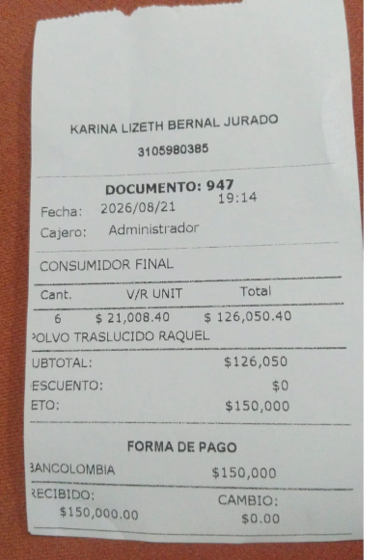
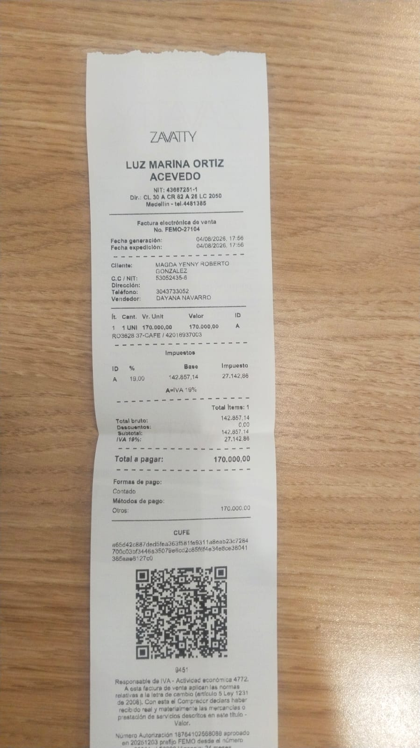
PAGOS-FACTURA | RESERVAS Y CONFIRMACION | SERVICIOS | PROVEEDOR | TARIFA COMISIONABLE AL 30% | Cantidad | TOTAL A PAGAR EN PESOS COLOMBIANOS | PAGOS EN PESOS | RETENCIÓN EN LA FUENTE | PAGO TOTAL | PROVEEDOR - NOMBRE COMERCIAL | Fecha del pago | Valor del pago | Forma de pago de donde salió el dinero | Tipo de movimiento | Comentarios
Pagado sin factura | Comprados | Polvos | Karina Lizeth Bernal | $35,714 | 6 | $214,286 | $150,000 | $0 | $150,000 | Yenny Roberto | 2026-08-07 | $100,000 | Jenny Nequi | Transferencia Bancaria
 |  |  |  |  |  |  |  |  |  | Yenny Roberto | 2026-08-21 | $26,050 | Yenny nequi | Transferencia Bancaria | Se debe sumar en la liquidación de ACP como gasto
Factura a nombre de Yenny | Comprados | Zapatos | Zavatty | $170,000 | 1 | $170,000 | $170,000 | $0 | $170,000 | Yenny Roberto | 2026-08-04 | $170,000 | Jenny Bancolombia | Transferencia Bancaria
Pagar | Confirmado | Transporte ida y regreso para hacer la compra de zapatos y polvos | Yenny | $30,000 | 4 | $120,000 | $120,000 | $0 | $120,000
Pagar | Confirmado | Tiempo de la persona que hizo la compra personalmente de los zapatos | Yenny | $80,000 | 1 | $80,000 | $80,000 | $0 | $80,000
Pagado sin factura | Entregado | Domicilio oficina Medical - Sabaneta lejos para entregar el paquete a la persona que viaja desde Medellín a Bogotá | UBER | $60,000 | 1 | $60,000 | $17,400 | $0 | $17,400 | Yenny Roberto | 2026-08-21 | $17,400 | Yenny nequi | APP | Se debe sumar en la liquidación de ACP como gasto
 | Confirmado | Servicios Medical Trip Colombia | Medical | $120,000 | 1 | $120,000
 |  |  |  | TOTAL A COBRAR | PESOS | $764,286

RVA251-2-ITINERARIO CLO - MZL
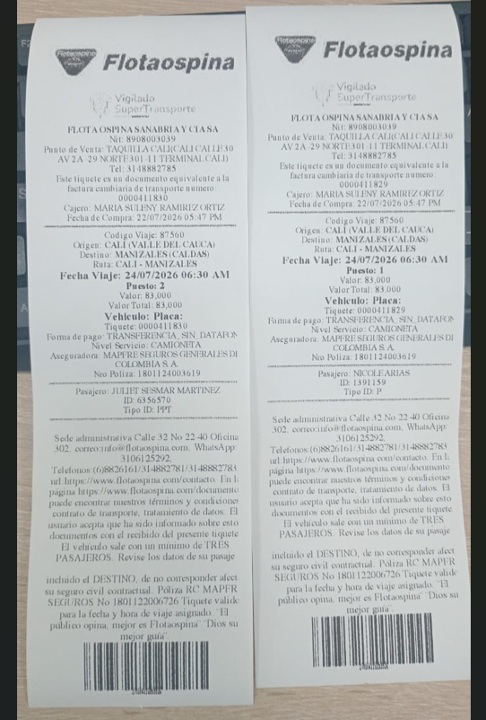

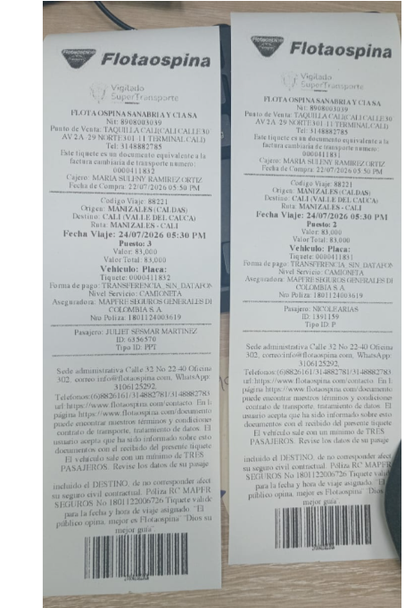
 |  |  | ITINERARIO: |  | VIERNES 24 JULIO DE 2026
RESERVA | SEDE | DIRECCIÓN | PROVEEDOR | DIA / HORA | FECHA - ACTIVIDAD
 |  |  |  |  | Traslado casa - terminal el pasajero lo hace por cuenta propia
 |  |  |  |  | RECOMENDACION: Llegar 20 minutos antes a la terminal de Transporte. Acercarse al 2do piso a la taquilla de Flotaospina a reclamar su tiquete
Confirmada | TERMINAL DE TRANSPORTE DE CALI | AV 2A 29 NORTE 301 - 41 / Teléfono 314 888 2785 - PUESTO No 1 Y 2 | FLOTA OSPINA | 06:30 am - 11:07 am | Traslado Terminal de Cali - Terminal de Manizales vía Flota ospina
Confirmada |  |  | JUAN URIBE - Turismo Positivo | 11:30 am | Traslado terminal de Manizales - Parque de la salud Dr Rojas
Parque de la salud - Marily |  |  |  |  | Tiempo para almorzar
Confirmada |  |  | JUAN URIBE - Turismo Positivo | 04:35 pm | Traslado Parque de la salud del Dr Rojas - Terminal de Manizales
Confirmada | TERMINAL DE TRANSPORTE DE MANIZALES | Carrera 43 No. 65 - 100 Sector Los Cámbulos Manizales, Caldas, Colombia | FLOTA OSPINA | 05:30 pm - 11:12 pm | Traslado terminal de Manizales - Terminal de Cali - vía Flota Ospina
 |  |  |  |  | Traslado terminal de Cali - Casa por cuenta del pasajero

 |  | PASAJEROS
 |  | Nicole Arias
 |  | PPT 1391159
 |  | 305 4410078

 |  | Juliet sesmar Martínez Arias
 |  | PPT 6356570

PASAPORTE
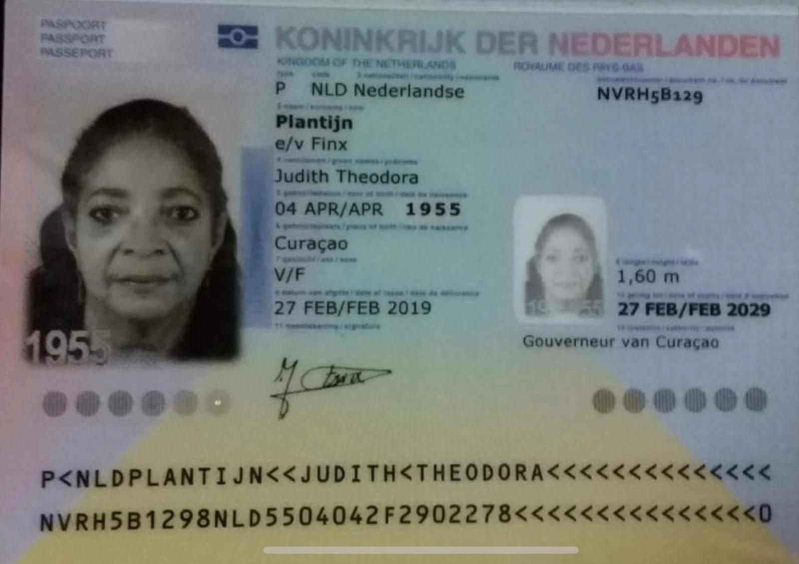
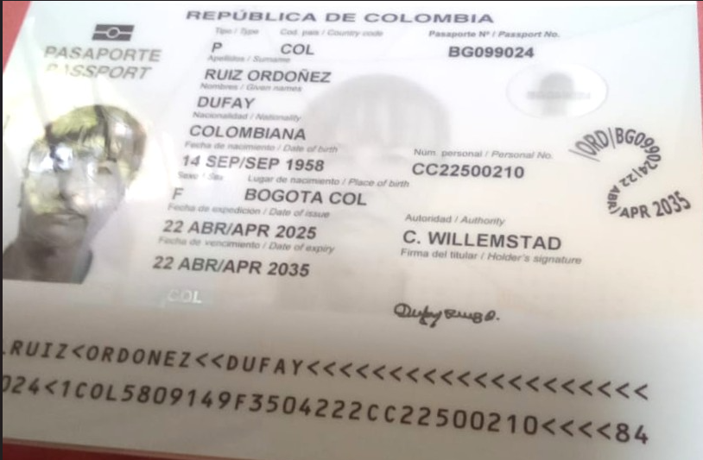
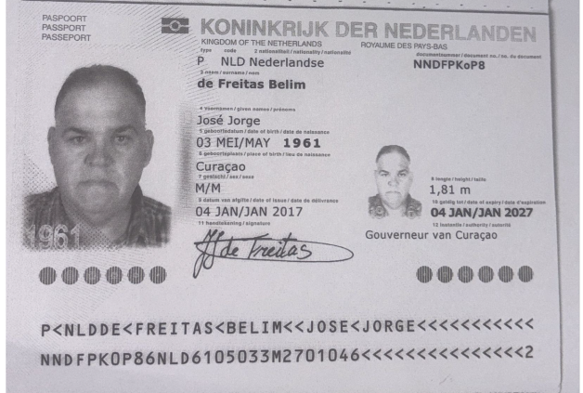
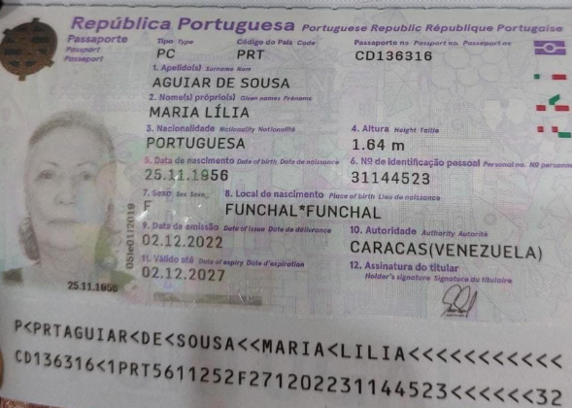
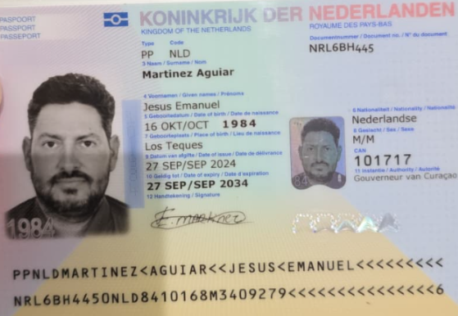
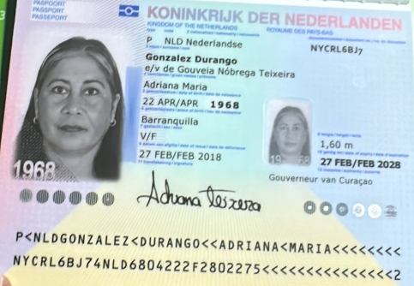
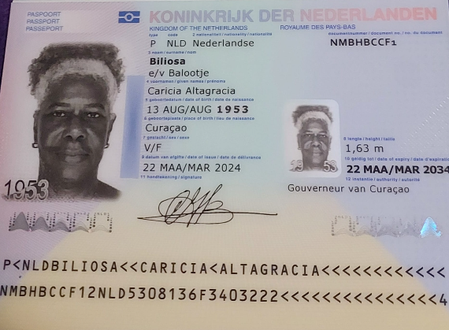
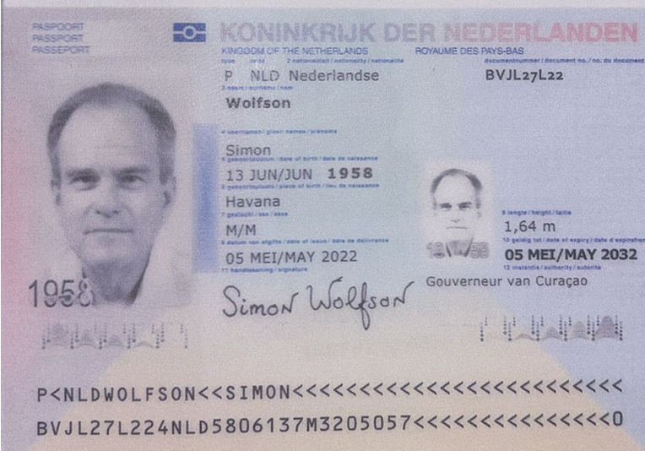
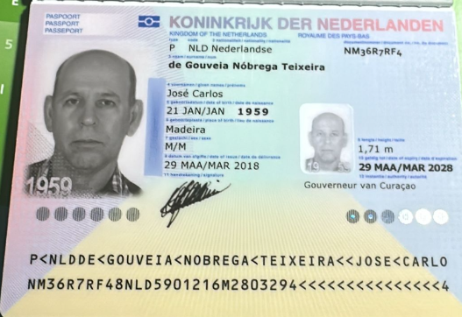

 |  |  |  | # Mi eSIM | 3124247376
 |  |  |  |  | Hijo de Maria Aguiar |  | Esposo 👉 | Esposa |  | # Mi eSIM | 3124244739 | # Mi eSIM | 3124248589 |  | Acompañante de Sra Maria Aguliar
 |  |  |  |  |  |  |  | # Mi eSIM | 3124248635 |  |  |  |  |  |  | # Mi eSIM | 3124249880
Nombre | Jose | Nombre | María | Nombre | Jesús |  |  | Nombre | Adriana | Nombre | Caricia | Nombre | Simon | Nombre | Dufay
Nombre | Jorge | Nombre | Lilia | Nombre | Emanuel | Nombre | José | Nombre | Maria | Nombre | Altagracia | Nombre |  | Nombre |  | Nombre | Judith
Apellido | de freitas | Nombre | Aguiar | Apellido 1 | Martinez | Nombre | Carlos | Apellido | Gonzalez | Nombre |  | Nombre |  | Apellido | Ruiz | Nombre | Theodora
Apellido | Belim | Apellido | De sousa | Apellido 2 | Aguiar | Apellido | de Gouveia Nobrega | Apellido | Durango | Apellido | Biliosa | Apellido | Wolfson | Apellido | Ordoñez | Apellido | Plantijn
Pasaporte | NNDFPK0P8 | Pasaporte | CD136316 | Pasaporte | NRL6BH445 | Pasaporte | NM36R7RF4 | Pasaporte | NYCRL6BJ7 | Pasaporte | NMBHBCCF1 | Pasaporte | BVJL27L22 | Pasaporte | BG099024 - 22500210 | Pasaporte | NVRH5B129
Fecha de nacimiento | 03/05/1961 | Fecha de nacimiento | 1956-11-25 | Fecha de nacimiento | 1984-10-16 | Fecha de nacimiento | 21/01/1959 | Fecha de nacimiento | 22/04/1968 | Fecha de nacimiento | 13/08/1953 | Fecha de nacimiento | 13/06/1958 | Fecha de nacimiento | 14/09/1958 | Fecha de nacimiento | 04/04/1955
Edad | 65 | Edad | 70 | Edad | 42 | Edad | 67 | Edad | 58 | Edad | 73 | Edad | 68 | Edad | 68 | Edad | 71
Estado civil |  | Estado civil |  | Estado civil |  | Estado civil | Casado | Estado civil | Casada | Estado civil |  | Estado civil |  | Estado civil |  | Estado civil
Dirección | Puerto rico weg 1 | Dirección | Curazao | Dirección | Kaya seru kosta #20 | Dirección | tiffany Resor 8 | Dirección | tiffany Resort 8 | Dirección |  | Dirección |  | Dirección | Santa Rosa weg 135 | Dirección
País | Curazao | País | Portuguesa |  |  | País | Curazao | País | Curazao | País | Curazao | País |  | País | Colombiana | País
Email: | jojor5637@gmail.com | Email: | liliaaguiar56@gmail.com | País | Curazao | Email: | agonzalesteixeira@gmail.com | Email: | agonzalesteixeira@gmail.com | Email: |  | Email: | Simon.wolfson64@gmail.com Simonwol@yahoo.com | Email: | Dufayruizordo@gmail.com | Email:
Teléfono | 599 9 666 3820 | Teléfono | 599 9 682 9078 | Email: | emanuel@rgcnv.com | Teléfono | 599 9 666 5422 | Teléfono | 599 9 666 5422 | Teléfono | 599 9 511 8786 | Teléfono | 599 9 528 7813 | Teléfono | 599 9 695 0099 | Teléfono
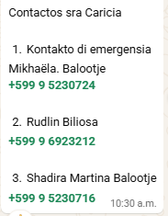
Profesión | Pensionado | Profesión | Secretaria | Teléfono | 599 9 695 2270 | Profesión | Comerciante | Profesión |  | Profesión |  | Profesión |  | Profesión |  | Profesión
RH | AB + | RH | A negativo | Profesión | Electricista | RH | O+ | RH | O+ | RH |  | RH |  | RH | O+ | RH
Seguro | SVB | Seguro | Seguro de vida | RH | O+ ( no esta seguro) | Seguro | SVB y Ennia | Seguro | SVB y Ennia | Seguro |  | Seguro |  | Seguro | SVB | Seguro
Peso | 124 | Peso | 62 | Seguro | SVB | Peso | 86 | Peso | 70 | Peso |  | Peso |  | Peso | 79 | Peso
Altura | 1,82 | Altura | 1,64 | Peso | 86,6 | Altura | 1,71 | Altura | 1,60 | Altura | 1,63 | Altura | 1,64 | Altura | 1,66 | Altura
Idioma | Espoñol, portugués, Papiamentu, holandes, Ingles poquito | Idioma | Portugues, Papiamentu, Español, Holandes. | Altura | 1,79 | Idioma | Español , papiamento y portugués | Idioma | Español | Idioma |  | Idioma |  | Idioma | Español | Idioma
 |  |  |  | Idioma | Español, Inglés, Holandés, Portugues y Papiamentu
Salud |  | Salud |  |  |  | Salud |  | Salud |  | Salud |  | Salud | VEGETARIANO | Salud |  | Salud
Estadia |  | Estadia |  | Salud |  | Estadia |  | Estadia |  | Estadia |  | Estadia |  | Estadia |  | Estadia
 |  |  |  | Estadia |  |  | HABLAR CO LA ENNIA PARA ANTES DE SU VIAJE |  | HABLAR CO LA ENNIA PARA ANTES DE SU VIAJE
ok |  |  | ERR | ok |  | ok |  | ok |  | OK |  | ok |  | ok | ERR | ok

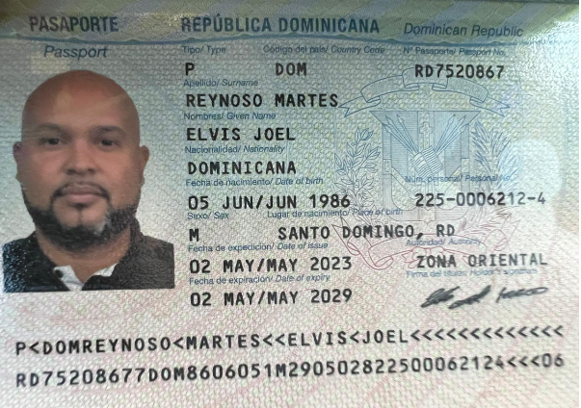
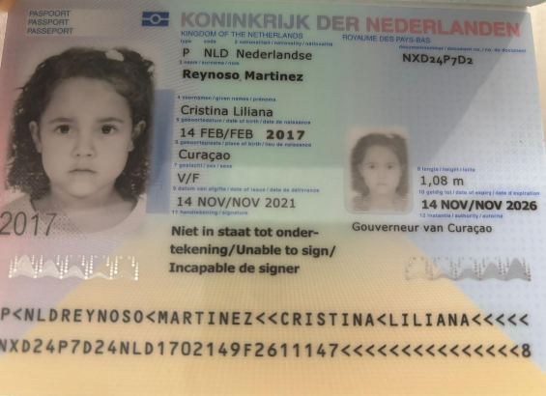
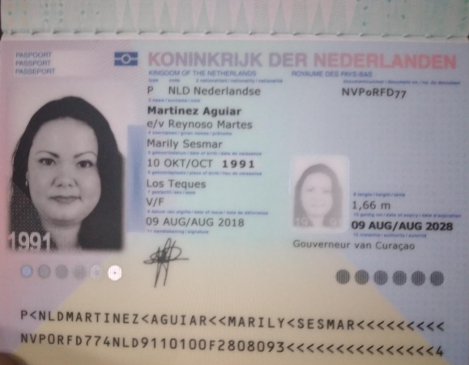
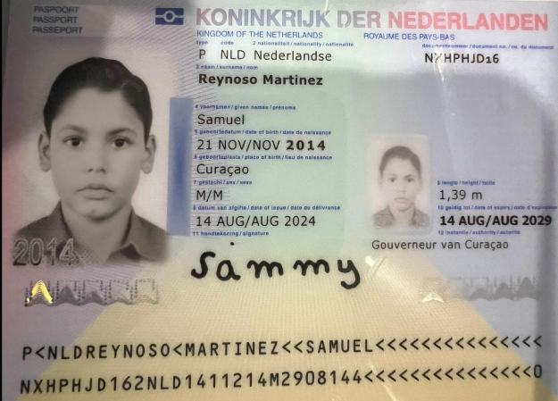

 |  | # Mi eSIM | 3124249884
Nombre | Elvis | Nombre | Marily | Nombre | Cristina | Nombre | Samuel
Nombre | Joel | Nombre | Sesmar | Nombre | Liliana | Nombre
Apellido | Reynoso | Apellido | Martinez | Apellido | Reynoso | Apellido | Reynoso
Apellido | Martes | Apellido | Aguilar | Apellido | Martinez | Apellido | Martinez
Pasaporte | RD7520867 | Pasaporte | NVP0RFD77 | Pasaporte | NXD24P7D2 | Pasaporte | NXHPHJD16
Fecha de nacimiento | 05/06/1986 | Fecha de nacimiento | 1991-10-10 | Fecha de nacimiento | 14/02/2017 | Fecha de nacimiento | 2014-11-21
Edad | 40 | Edad | 35 | Edad | 9 | Edad | 12
Estado civil |  | Estado civil |  | Estado civil |  | Estado civil
Dirección |  | Dirección |  | Dirección |  | Dirección
País | Dominicana | País | Holandes | País | Curazao | País | Curazao
Email: | Elvisjoel1986@gmail.com | Email: | Marily@gmail.com | Email: |  | Email:
Teléfono | 599 9 567 3335 | Teléfono | 599 9 684 6337 | Teléfono |  | Teléfono
Profesión |  | Profesión |  | Profesión |  | Profesión
RH |  | RH |  | RH |  | RH
Seguro |  | Seguro |  | Seguro |  | Seguro
Peso |  | Peso |  | Peso |  | Peso
Altura |  | Altura | 1,66 | Altura | 1,08 | Altura | 1,39
Idioma | Español, Inglés, Papiamentu | Idioma | Español, Inglés, Papiamentu | Idioma |  | Idioma

Salud |  | Salud |  | Salud |  | Salud
Estadia |  | Estadia |  | Estadia |  | Estadia |  | Estadia

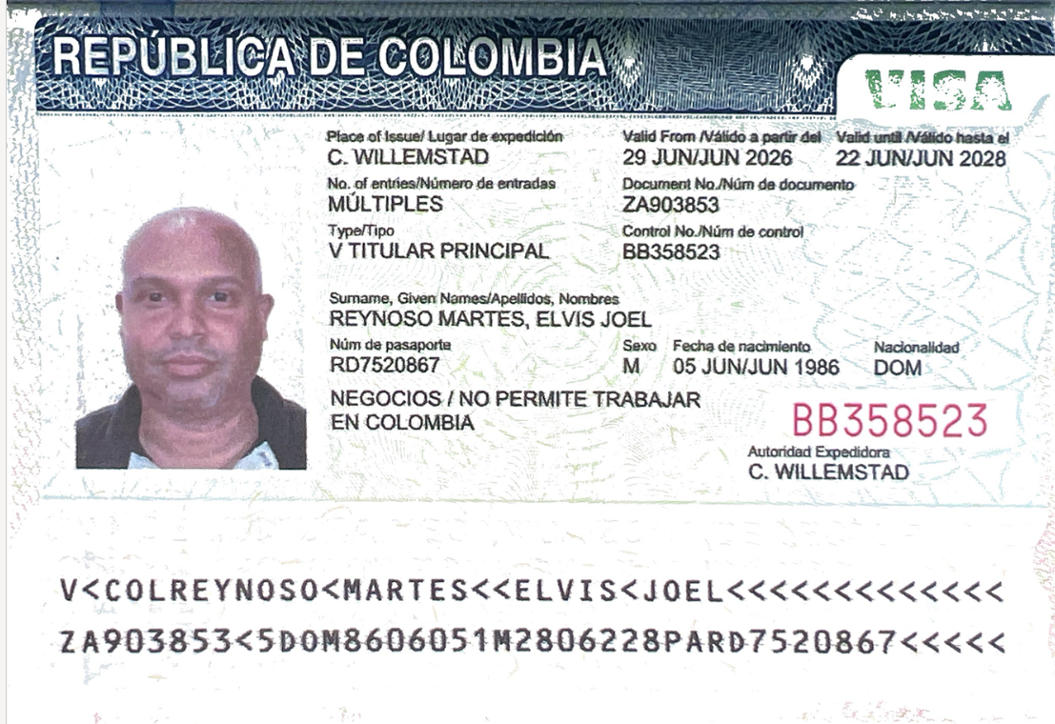
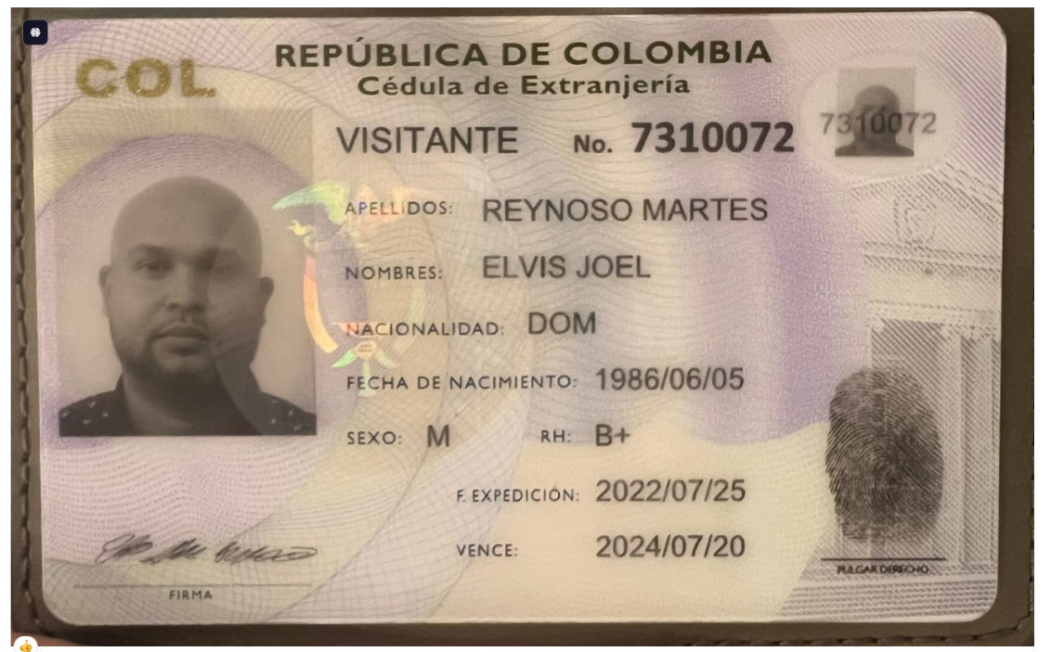
 |  | ok |  | ok |  | ok |  | ok

VISA ELVIS

ROOMING LIST - GENERAL
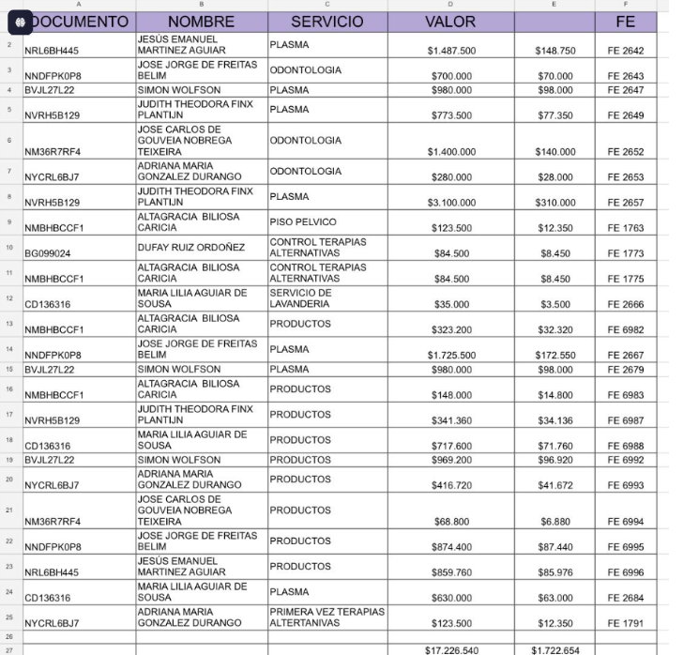
 |  |  |  |  | ROOMING LIST: GRUPO GBIZ PARQUE DE LA SALUD DR ROJAS MANIZALES
Bed distribution | Room | TERMALES DEL OTOÑO # reserva | MOVICH PEIRERA # reserva | MOVICH BOGOTÁ # reserva |  |  |  | Personal Information
 |  |  |  |  | SIM CARD VIRTUAL | SIM CARD FISICA |  | TITTLE | First Name | Last Name | Date of Birth | Age | Passport # | Nationality | correo | SERVICIOS ADICIONALES | VALOR PAGADO POR SERVICIOS ADICIONALES | VALOR COMISIONABLE
SGL | 1 | 32231SG5 17705 | 3776761 | 3776783 | 312 424 4739 |  | 1 | MRS | CARICIA ALTAGRACIA | BILIOSA | 13-Aug-56 | 69 | NMBHBCCF1 | NLD | reservasmedical@gmail.com
SGL | 2 | 32231SG5 17706 | 3776762 | 3776784 | 312 424 7376 |  | 2 | MR | JESUS EMANUEL | MARTINEZ AGUIAR | 16-Oct-84 | 41 | NRL6BH445 | NLD | emanuel@rgcnv.com | Plasma Rico en Plaquetas Osteoarticular | $1,487,500 | $148,750
SGL | 3 | 32231SG5 30266 | 3833841 | 3833842 |  | 312 621 2235 | 3 | MRS | DUFAY | RUIZ ORDOÑEZ | 14-Sep-58 | 67 | BG099024 | COL | Dufayruizordo@gmail.com
DBL TWIN | 4 | 32231SG5 17708 | 3776763 | 3776785 |  | 312 621 5234 | 4 | MR | JOSE JORGE | DE FREITAS BELIM | 3-May-61 | 65 | NNDFPK0P8 | NLD | jojor5637@gmail.com | Odontología | $700,000 | $70,000 |  | $1,725,500
 |  |  |  |  | 312 424 8589 |  | 5 | MR | SIMON | WOLFSON | 13-Jun-58 | 67 | BVJL27L22 | NLD | Simon.wolfson64@gmail.com | Plasma Rico en Plaquetas Osteoarticular | $980,000 | $98,000
DBL MATRIMONIAL | 5 | 32231SG5 17709 | 3776764 | 3776786 |  |  | 6 | MR | JOSE CARLOS | DE GOUVEIA NOBREGA TEIXEIRA | 21-Jan-59 | 67 | NM36R7RF4 | NLD | agonzalesteixeira@gmail.com | Odontología | $1,400,000 | $140,000
 |  |  |  |  | 312 424 8635 |  | 7 | MRS | ADRIANA MARIA | GONZALEZ DURANGO | 22-Apr-68 | 58 | NYCRL6BJ7 | NLD | agonzalesteixeira@gmail.com | Odontología | $280,000 | $28,000
DBL TWIN | 6 | 32231SG5 17711 | 3776765 | 3776787 |  | 311 718 9647 | 8 | MRS | MARIA LILIA | AGUIAR DE SOUSA | 25-Nov-56 | 69 | CD136316 | PRT | liliaaguiar56@gmail.com | Plasma Rico + tubo | $630,000 | $63,000 | Plasma Rico + tubo | $630,000 | $63,000
 |  |  |  |  | 312 424 9880 |  | 9 | MRS | JUDITH | PLANTIJN | 4-Apr-55 | 71 | NVRH5B129 | NLD | reservasmedical@gmail.com | Plasma Rico en Plaquetas Osteoarticular | $3,100,000 | $310,000 | Plasma Rico en Plaquetas Osteoarticular | $773,500 | $77,350
QDPL FAMILIAR | 7 | 32231SG5 17713 | 3776766 | 3776788 |  | 311 379 6257 | 10 | MR | ELVIS JOEL | REYNOSO MARTES | 5-Jun-86 | 39 | RD7520867 | DOM | Elvisjoel1986@gmail.com | Odontología | $588,000 | $58,800
 |  |  |  |  | 312 424 9884 |  | 11 | MRS | MARILY SESMAR | MARTINEZ AGUIAR | 10-Oct-91 | 34 | NVP0RFD77 | NLD | Marily@gmail.com | Plasma Rico + viscosuplementación + tubo | $2,317,500 | $231,750 | Odontología | $588,000 | $58,800
 |  |  |  |  |  | 310 704 4462 | 12 | CHD | SAMUEL | REYNOSO MARTINEZ | 21-Nov-14 | 11 | NXHPHJD16 | NLD | Marily@gmail.com | Odontología | $105,000 | $10,500
 |  |  |  |  |  | 311 718 8443 | 13 | CHD | CRISTINA | REYNOSO MARTINEZ | 14-Feb-17 | 9 | NXD24P7D2 | NLD | Marily@gmail.com | Odontología | $105,000 | $10,500

soporte de pago ADICIONALES PAR
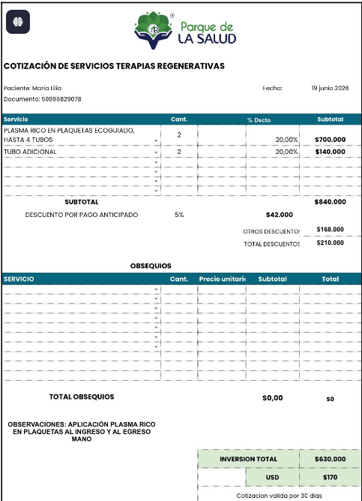
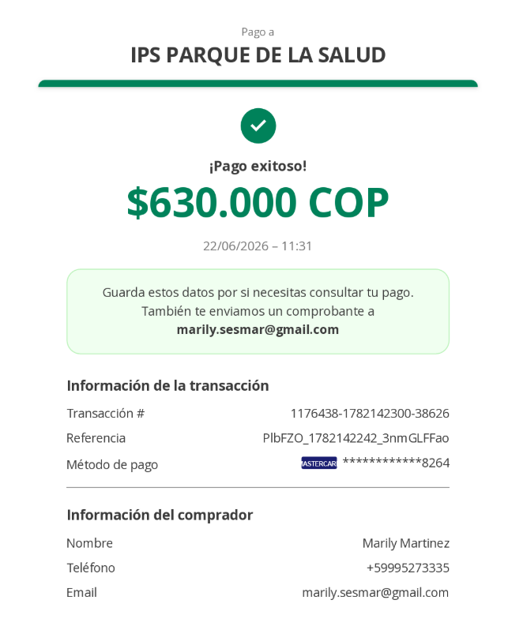
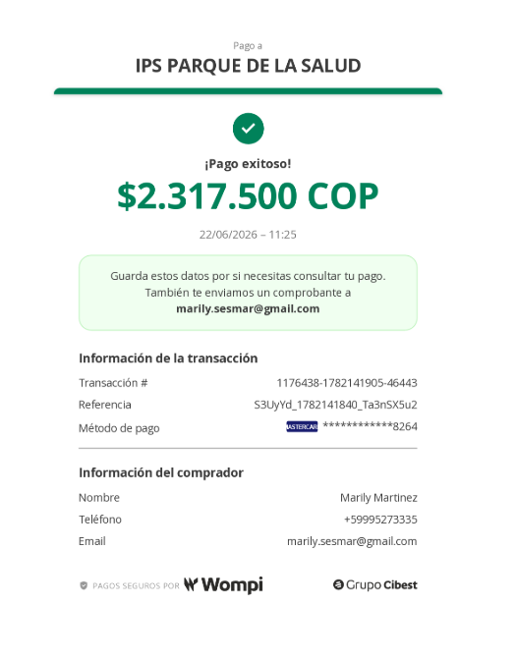
1 | MARILY

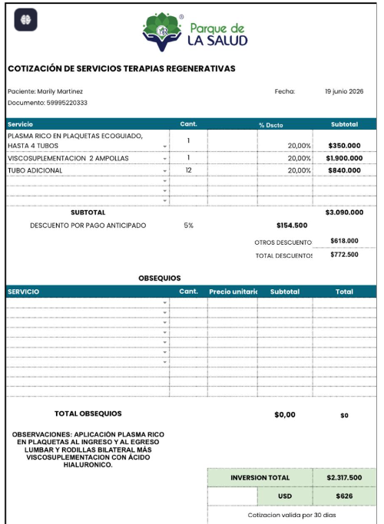

 |  | 2317500

2 | MARIA

CONFIRMACION TERMALES OTOÑO
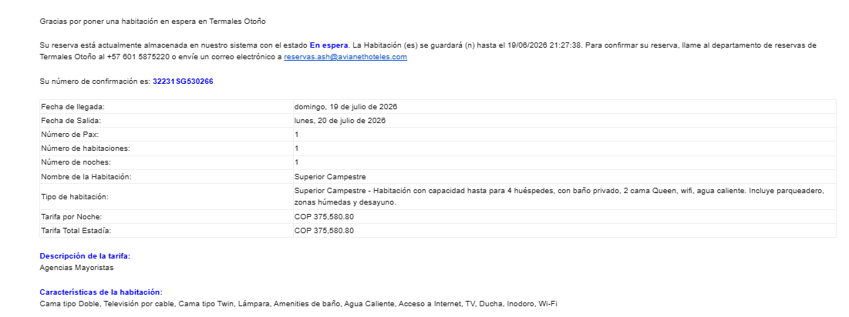
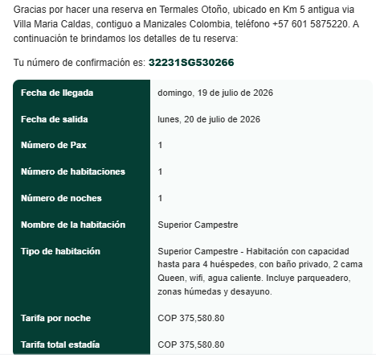
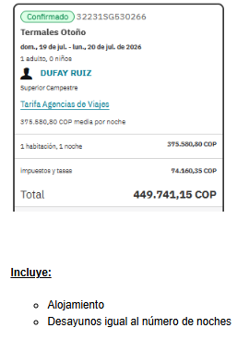
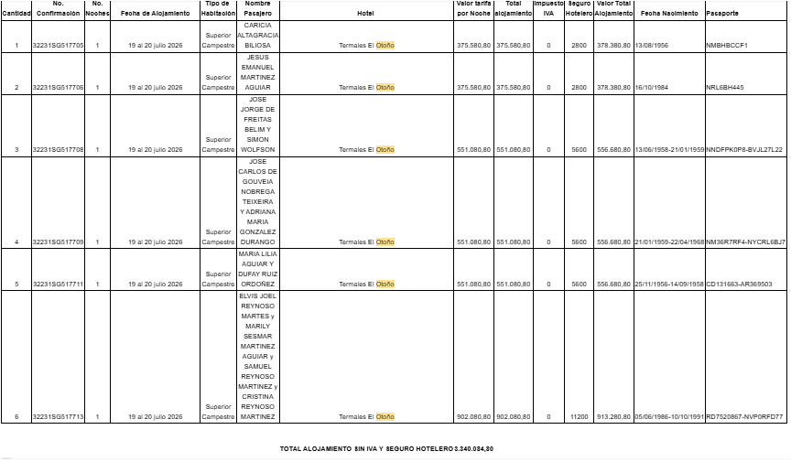

 | TOTAL A PAGAR: 3.340.034

CONFIRMACION HABITACIÓN DUFAY

RVA251-1 - ITINERARIO GRUPO
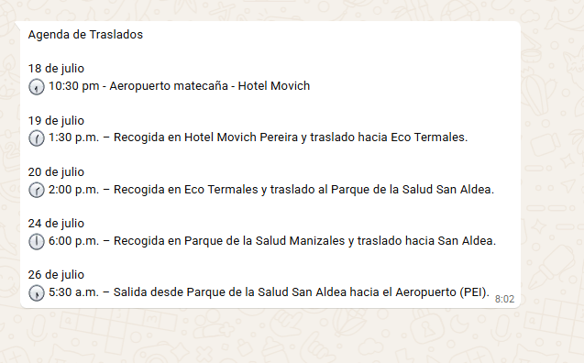
 |  |  | ITINERARIO: | 18- 28 JULIO - 2026 10 NOCHES - 11 DÍAS
 | RESERVA | PROVEEDOR | DIA / HORA | FECHA - ACTIVIDAD
 |  |  | 1 | SÁBADO 18 de julio
 | Confirmado | AVIANCA | 06:15 pm - 07:10 pm | Vuelo Curazao - Bogotá
 | Confirmado | AVIANCA | 08:55 pm - 09:55 pm | Vuelo Bogotá - Pereira
 | Confirmado | JUAN URIBE - TURISMO POSITIVO | 10:30 pm | Traslado Aeropuerto Pereira - Hotel Movich Pereira
 | Confirmado | HOTEL MOVICH PEREIRA | distancia de 15–20 minutos Aerop-hotel | Alojamiento en el Hotel Movich Pereira | $582,000 | primer estudio | polisonografia aPNEA
 |  |  | 2 | DOMINGO 19 de julio |  | segundo | POLISOONOGRAMA EQUIPO
 | Confirmado | HOTEL MOVICH PEREIRA | de lunes a sabado 6:00- a 10:00 a.m Domingos y festivos: 6:00 - a 11:00 a.m | Desayuno en el hotel
 | Confirmado | HOTEL MOVICH PEREIRA |  | Almuerzo libre |  | CONSULTORIO 305
 | Confirmado | JUAN URIBE - TURISMO POSITIVO | 01:30 PM - | Traslado Hotel Movich Pereira - Manizales Termales del Otoño - Distancia 1 h 30m |  | SEDE MULTIPLAZA CARRERA 21 No 64A - 33
 | Confirmado | HOTEL TERMALES DEL OTOÑO |  | Alojamiento en el Hotel Termales del Otoño en Manizales |  | MIERCOLES 22 JULIO
 |  |  |  | Tiempo para disfrutar de los Termales
 |  |  |  | Cena libre en el Hotel Termales
 |  |  | 3 | LUNES 20 JULIO - Día festivo
 |  | HOTEL TERMALES DEL OTOÑO | 6:30 a.m. – 9:30 a.m. / 10:00 a.m | Desayuno en el hotel
 |  | HOTEL TERMALES DEL OTOÑO |  | Almuerzo libre en el Hotel Termales
 | Confirmado | JUAN URIBE - TURISMO POSITIVO | 02:00 PM | Traslado hotel Termales del Otoño - Parque de la salud Dr Rojas
 | Confirmado | PARQUE DE LA SALUD DR ROJAS MANIZALES |  | Inicio del programa Soy Vital 7 días
 | Confirmado | PARQUE DE LA SALUD DR ROJAS MANIZALES |  | Alojamiento Parque de la salud Dr rojas
 |  |  | 4 | MARTES 21 de Julio - Programa
 |  |  | 5 | MIÉRCOLES 22 de julio - Programa
 |  |  | 6 | JUEVES 23 de julio - Programa
 |  |  | 7 | VIERNES 24 de julio - Programa
 |  |  |  | Fin del programa Soy Vital 7 días
 | Confirmado | PARQUE DE LA SALUD DR ROJAS MANIZALES | 06:00 PM | Traslado parque de la salud - San Aldea
 |  |  |  | Programa: RETIRO DE ALIMENTACIÓN CONSCIENTE Y AUTOCUIDADO
 |  |  | 8 | SÁBADO 25 de julio - Programa
 | Confirmado | PARQUE DE LA SALUD DR ROJAS MANIZALES |  | Programa: RETIRO DE ALIMENTACIÓN CONSCIENTE Y AUTOCUIDADO
 | Confirmado | PARQUE DE LA SALUD DR ROJAS MANIZALES |  | Alojamiento EN SAN ALDEA
 |  |  | 9 | DOMINGO 26 de Julio
 | Confirmado | SAN ALDEA |  | Programa: RETIRO DE ALIMENTACIÓN CONSCIENTE Y AUTOCUIDADO
 | Confirmado | JUAN URIBE - TURISMO POSITIVO | 05:30 PM | Traslado San Aldea - Aeropuerto de Pereira - El traslado al aeropuerto demora 45 min – 1 hora
 | Confirmado | AVIANCA | 08:50 PM | Vuelo Pereira - Bogotá
CONFIRMAR TRASLADO CON EL HOTEL DATOS DE CONDUCTOR BUS O CONTACTO | Confirmado | HOTEL MOVICH BURÓ 26 | 09:45 PM | Traslado Aeropuerto Bogotá - Hotel Movich Buró 26
SI LLEGAN ANTES DE LAS 10 PUEDEN COMER EN EL RESTAURANTE DE LO CONTRARIO ROOMING SERVICE | Confirmado | HOTEL MOVICH BURÓ 26 |  | Alojamiento en Movich Buró 26 Bogotá
 |  |  | 10 | LUNES 27 de Julio
 |  |  | HORARIO DEL DESAYUNO 7:00 a.m. – 11:00 a.m. | Desayuno en el hotel
 |  |  |  | Día libre
 | Confirmado | HOTEL MOVICH BURÓ 26 |  | Alojamiento en Movich Buró 26 Bogotá
 |  |  | 11 | MARTES 28 de Julio
 | SOLICITAR JENNIFER | HOTEL MOVICH BURÓ 26 | 03:20 AM | SOLICITAR UNA ESTACIÓN DE CAFE
 | Confirmado | HOTEL MOVICH BURÓ 26 | 04.00 AM | Traslado hotel Movich Buró 26 Bogotá
 | Confirmado | AVIANCA | 07:25 AM - 10:20 AM | Vuelo Bogotá - Curazao

VUELO AVIANCA
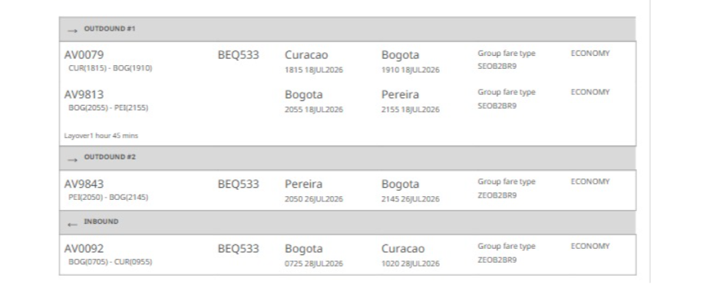
BEQ533

CONFIRMACION MOVICH BURO
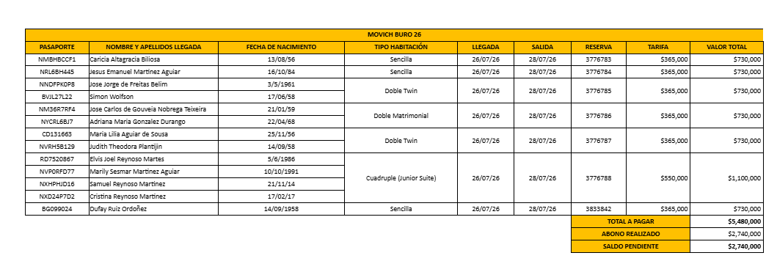
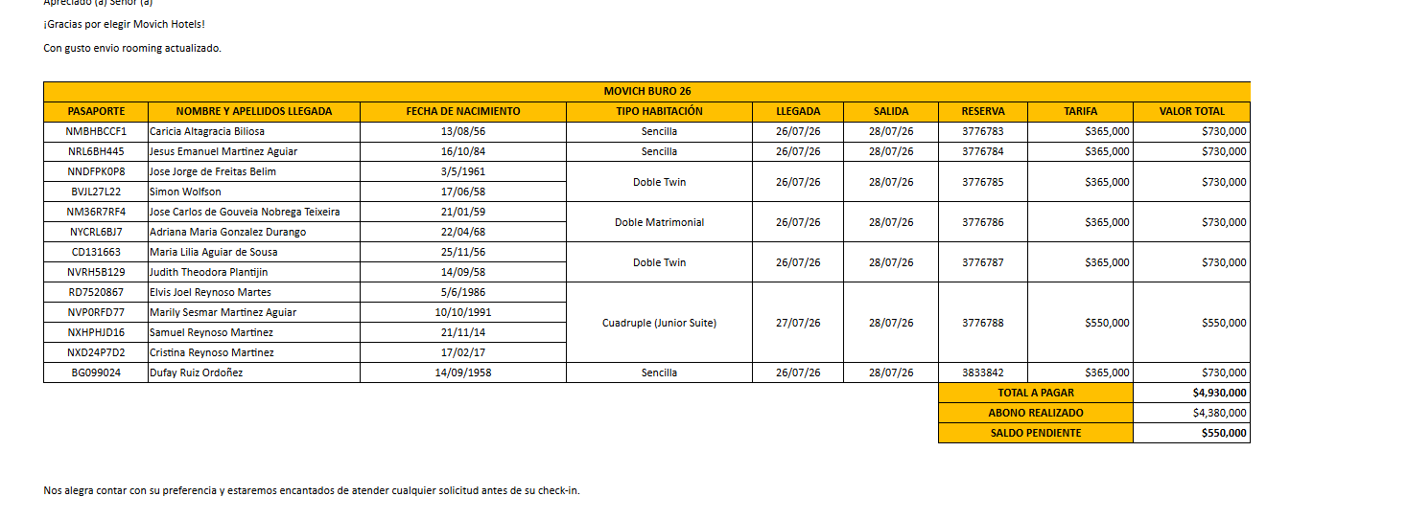

37

CONFIRMACION MOVICH PEREIRA
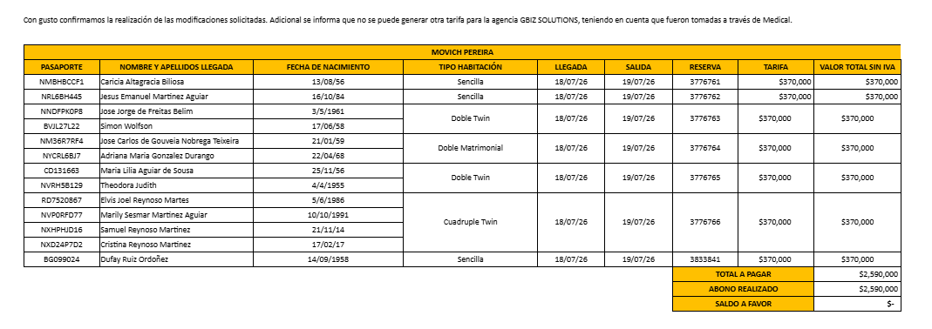

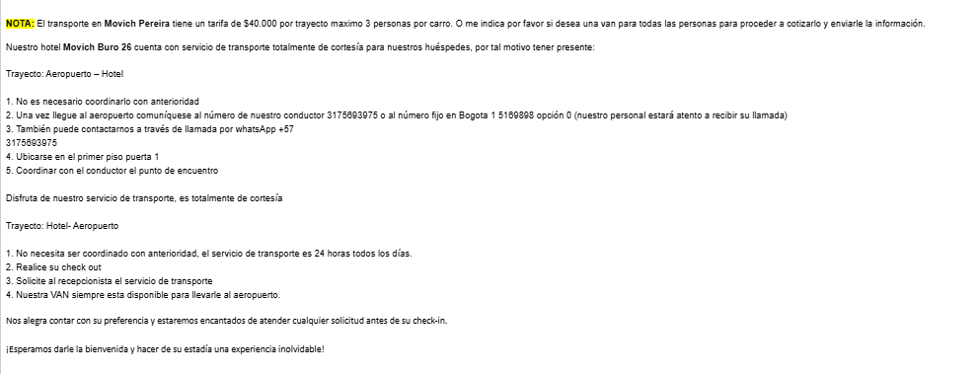

GBIZ PAGOS
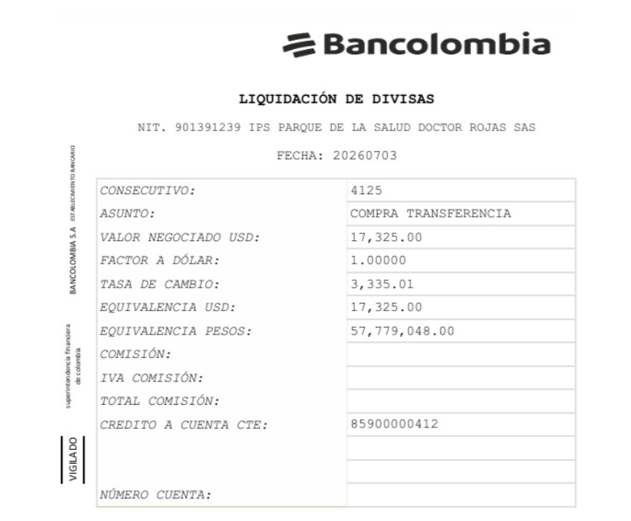
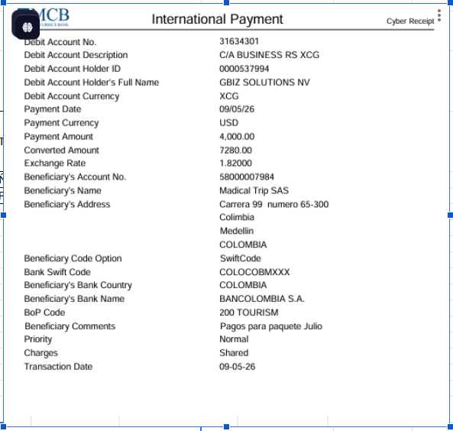
 |  | DÓLARES | PESOS
ENVIO | 2026-05-09 | $4,000 | $3,759 |  | PRIMER DEPÓSITO
MARIA MEDICAMENTO |  | $202
GBIZ DEPÓSITO |  | $3,798 | $3,759 | $14,276,682

FACTURACIÓN
CONCEPTO | FACT PARQUE DE LA SALUD DIRECTO AL PASAJERO | COBRADO AL PAX | Nombre | Apellido | Pasaporte
PROGRAMA SALUD SOY VITAL | $5,444,896 | $6,930,000 | JOSE CARLOS | DE GOUVEIA NOBREGA TEIXEIRA | NM36R7RF4
PROGRAMA NUTRICIÓN | $975,000 | $1,300,000 | JOSE JORGE | DE FREITAS BELIM | NNDFPK0P8
ALOJAMIENTO y ALIMENTACION | $1,810,104 |  | SIMON | WOLFSON | BVJL27L22
TOTAL 5 PASAJEROS | $8,230,000 | $8,230,000 | ADRIANA MARIA | GONZALEZ DURANGO | NYCRL6BJ7
 |  |  | DUFAY | RUIZ ORDOÑEZ | BG099024

CONCEPTO | FACT PARQUE DE LA SALUD DIRECTO AL PASAJERO | COBRADO AL PAX | Nombre | Apellido | Pasaporte
PROGRAMA SALUD SOY VITAL | $5,444,896 | $6,237,000 | CARICIA ALTAGRACIA | BILIOSA | NMBHBCCF1
PROGRAMA NUTRICIÓN | $975,000 | $1,300,000
ALOJAMIENTO y ALIMENTACION descuento especial autorizado | $1,117,104
TOTAL 1 PASAJERO | $7,537,000 | $7,537,000

CONCEPTO | FACT PARQUE DE LA SALUD DIRECTO AL PASAJERO | COBRADO AL PAX | Nombre | Apellido | Pasaporte
PROGRAMA SALUD SOY VITAL | $5,444,896 | $6,480,000 | JUDITH | PLANTIJN | NVRH5B129
PROGRAMA NUTRICIÓN | $975,000 | $1,300,000
ALOJAMIENTO y ALIMENTACION descuento especial autorizado | $1,360,104
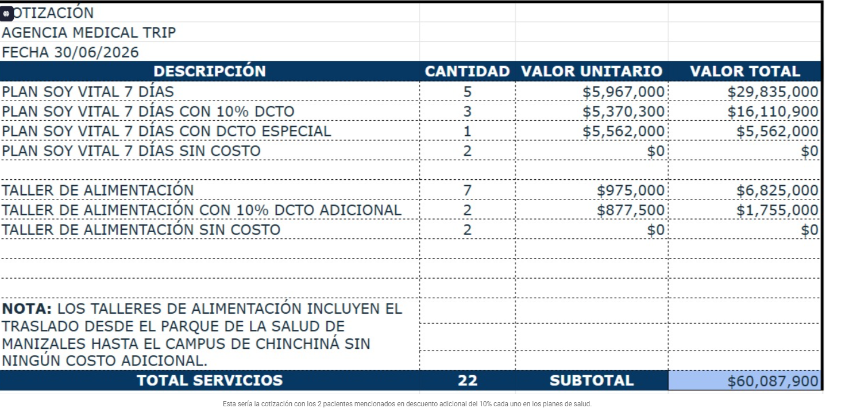
TOTAL 1 PASAJERO | $7,780,000 | $7,780,000

